ETC
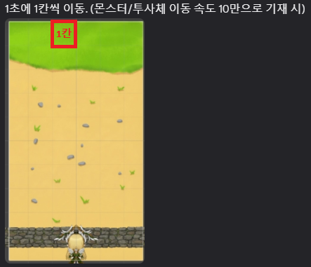
10만 아님
1초 = 1000

